2023_02_data
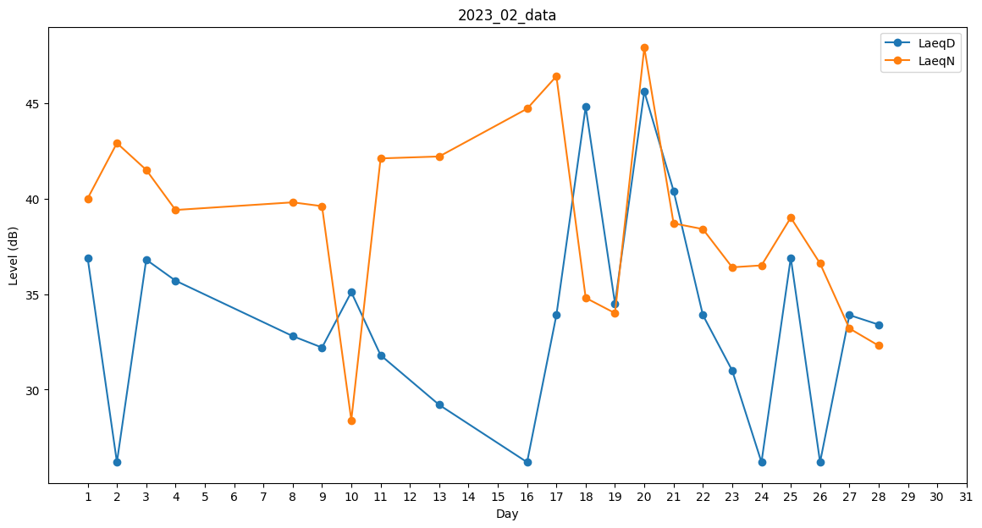
Day | LaeqD | LaeqN
1 | 36.9 | 40
2 | 26.2 | 42.9
3 | 36.8 | 41.5
4 | 35.7 | 39.4
5 | 0 | 0
6 | 35.7 | 0
7 | 0 | 29.2
8 | 32.8 | 39.8
9 | 32.2 | 39.6
10 | 35.1 | 28.4
11 | 31.8 | 42.1
12 | 0 | 36.1
13 | 29.2 | 42.2
14 | 0 | 33.5
15 | 0 | 41.1
16 | 26.2 | 44.7
17 | 33.9 | 46.4
18 | 44.8 | 34.8
19 | 34.5 | 34
20 | 45.6 | 47.9
21 | 40.4 | 38.7
22 | 33.9 | 38.4
23 | 31 | 36.4
24 | 26.2 | 36.5
25 | 36.9 | 39
26 | 26.2 | 36.6
27 | 33.9 | 33.2
28 | 33.4 | 32.3

